Hjelp
Hjelp til modellen Resultatbudsjett

Registrering av inndata

Modellen er bygget opp etter Norsk Standard for regnskapsrapporter. Du registrerer direkte fra rapporten i modellen. Tallene i bildet under er hentet fra eksamen i Økonomistyring V2014.
Dersom postene under driftskostnader ikke er oppgitt iht til NS, kan du endre tekstene i modellen. Som du ser i bildet under, er disse med blå skrift. Eksamen V2014 hadde oppgitt flere underposter.

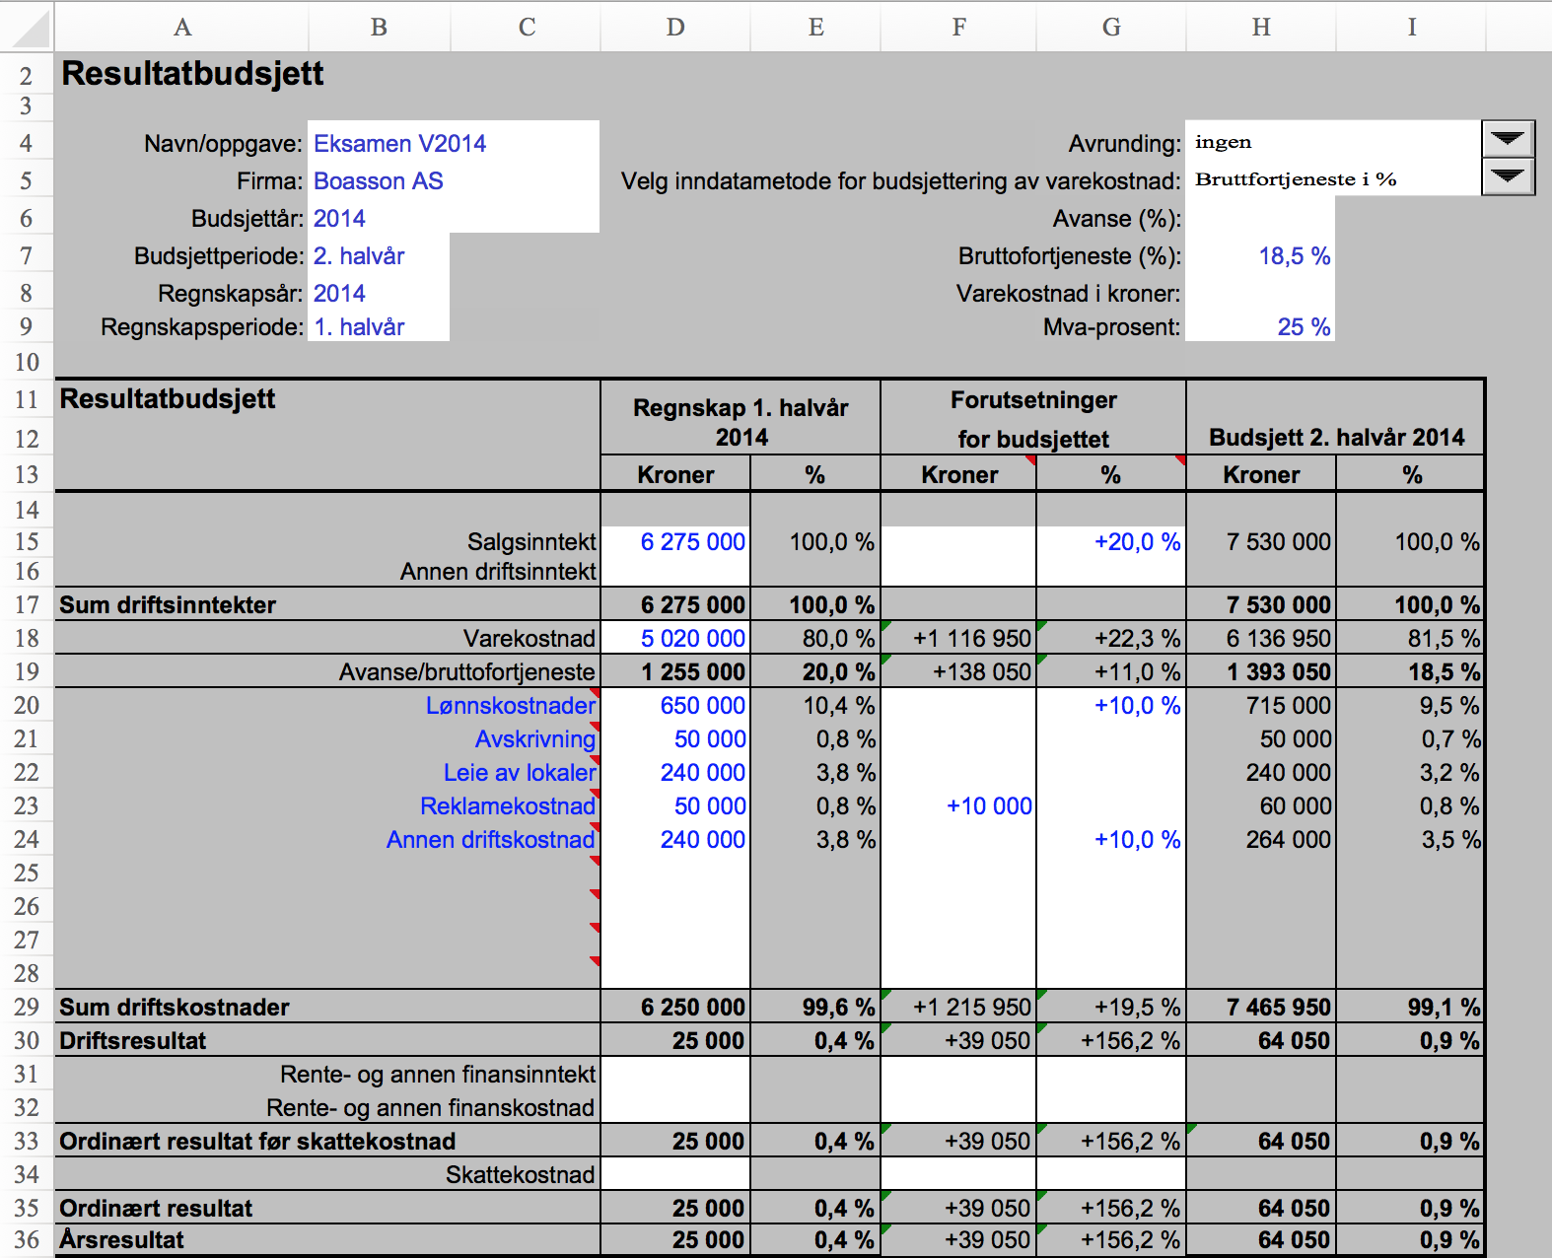
Når du legger inn data, må du gjøre flere valg ut fra hvilke opplysninger som er gitt. Ved eksamen V2014 var bruttofortjenesten oppgitt. Du må da velge "Bruttofortjeneste i %" i rullegardinen-/dropdownboksen, og deretter skrive inn prosentsatsen i celle H7, i denne oppgaven 18,5 %.
Rullegardinen/dropdownboksen "Avrunding" har følgende valg: ingen, Nærmeste 10, Nærmeste 100 og Nærmeste 1000.
Rullegardinen/dropdownboksen "Velg innndatametode...." har følgende valg: Varekostnad, Bruttofortjeneste i %, Avanse i %. Husk å velge riktig i forhold til oppgaven og registrer i riktig celle nedenfor.
Registrer de andre budsjettforutsetningene i kolonne F eller G alt etter hvordan de er oppgitt i oppgaven

